Behandelen melding bouwactivite
Behandelen melding bouwactiviteit

 | 1 | 2 | 3 | 4 | 5 | 6 | 7 | Eigen vragen
Vragen → | Welke informatie heb je nodig en welke informatie komt eruit? | Waar wordt die informatie opgeslagen en wie is verantwoordelijk voor het beheer daarvan? | Wat zijn de bewaartermijnen en hoe om te gaan met blijvend te bewaren informatie? | Welke metagegevens mogen niet ontbreken? | Hoe deel je informatie met elkaar / hoe werk je met elkaar samen? Bijvoorbeeld middels samenwerkfunctionaliteit of een systeem van een bevoegd gezag? | Welke vakapplicaties gebruik je voor het opbouwen van dossiers VTH? | Waar vindt archiefvorming plaats? (decentraal in VTH vakapplicatie of centraal in RMI?)
Beoordelen melding bouwactiviteit |  |  | zie duto archief document d.d. okt 2021. | adres-gegevens, op meta niveau en per document |  | bakoffice vth aplicaties die in ieder geval zaakgericht werken ondersteunen. | maakt in de basis niet zo veel uit, mits maar goed ingericht met zaaktypen, resultaattypen etc.
Uitvoeren controle tijdens de bouw |  |  | zie duto archief document d.d. okt 2021. | adres-gegevens, op meta niveau en per document |  | bakoffice vth aplicaties die in ieder geval zaakgericht werken ondersteunen. | maakt in de basis niet zo veel uit, mits maar goed ingericht met zaaktypen, resultaattypen etc.
Controleren gereedmelding bouw |  |  | zie duto archief document d.d. okt 2021. | adres-gegevens, op meta niveau en per document |  | bakoffice vth aplicaties die in ieder geval zaakgericht werken ondersteunen. | maakt in de basis niet zo veel uit, mits maar goed ingericht met zaaktypen, resultaattypen etc.
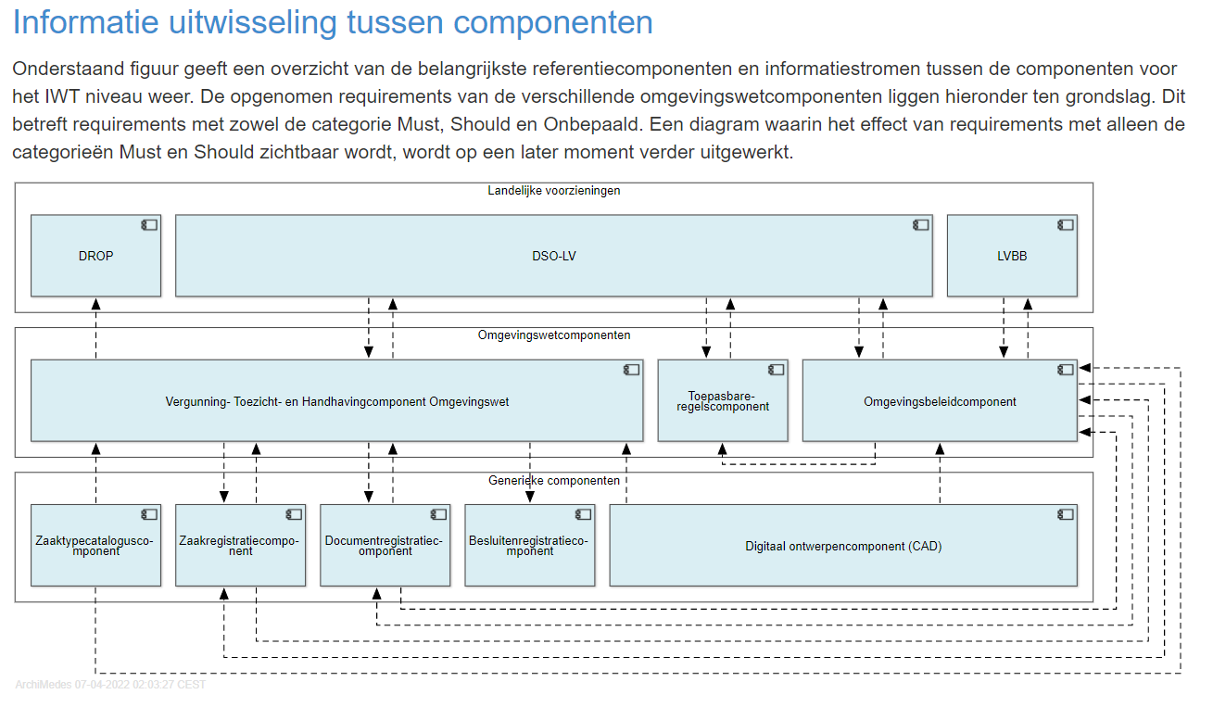
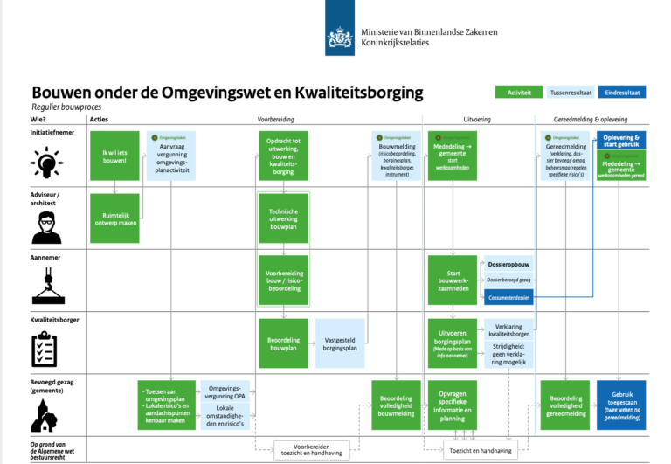
 |  |  |  |  | acties:
 |  |  |  |  | objectinfo per zaak opnemen
 |  |  |  |  | indien vth gekoppeld is aan generiek dms, dan zal dit koppelvlak ook uitgebreid moeten worden op dit objectinfo.

